상품제안서
맥세이프 기본원형 스마트링 거치톡 | 상품코드: F26528

 |  | 02-412-0044 | www.easy1.co.kr
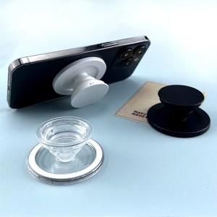

【상세/제작정보】

【인쇄/포장옵션】 | 에폭시 / OPP(비닐)

【공급단가】 | 수량
*VAT별도

【상품 URL】 | https://easy1.co.kr:443/src/goods_detail.php?gdno=26528

